Activitats
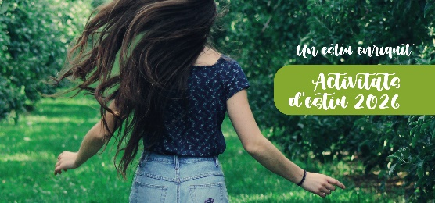
Activitats complementàries. Estiu Enriquit 2026

Entitat promotora
Obriu els desplegables per escollir la opció que us interessi

 | Activitat | Data | Horari | Franja d'edat |  | Nº participants | Ubicació | Aforament | Observacions
 |  |  |  | de | a
Sol·licitud 1
Sol·licitud 2
Sol·licitud 3
Sol·licitud 4
Sol·licitud 5
Sol·licitud 6
Sol·licitud 7
Sol·licitud 8
Sol·licitud 9
Sol·licitud 10
Sol·licitud 11
Sol·licitud 12
Sol·licitud 13
Sol·licitud 14
Sol·licitud 15
Sol·licitud 16
Sol·licitud 17
Sol·licitud 18
Sol·licitud 19
Sol·licitud 20
Sol·licitud 21
Sol·licitud 22
Sol·licitud 23
Sol·licitud 24
Sol·licitud 25
Sol·licitud 26
Sol·licitud 27
Sol·licitud 28
Sol·licitud 29
Sol·licitud 30
Sol·licitud 31
Sol·licitud 32
Sol·licitud 33
Sol·licitud 34
Sol·licitud 35
Sol·licitud 36
Sol·licitud 37
Sol·licitud 38
Sol·licitud 39
Sol·licitud 40

